Summary
Category | Count
Passed | 2
Failed | 1
Skipped | 0
Total | 7
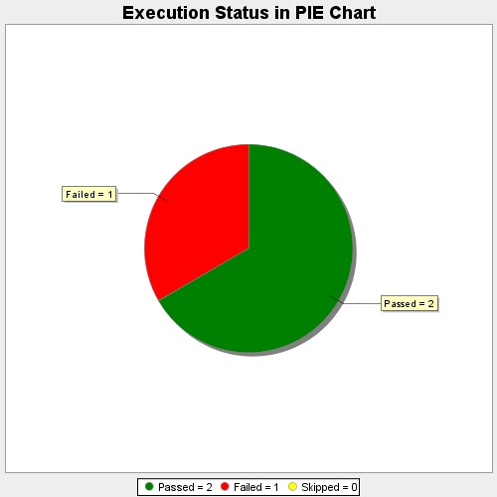
Start Time | 2020-12-24T19:26:20 IST
End Time | 2020-12-24T19:27:37 IST
Duration | 76635 ms

